กฎกระทรวง
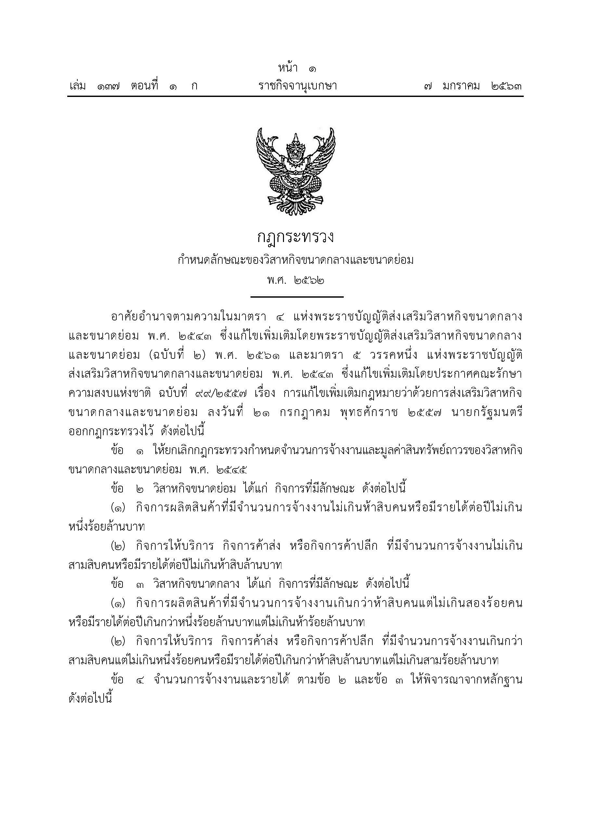



เปรียบเทียบ.ประกอบ.
ตารางที่ 4 รายงานเปรียบเทียบจำนวนโรงงาน จำนวนเงินลงทุน และจำนวนคนงาน ที่ได้รับใบอนุญาตประกอบกิจการ จำพวก 3 และที่ได้ใบรับแจ้งประกอบกิจการ จำพวก 2
เป็นรายเดือน ระหว่างปี 2562-2565
 | จำนวนโรงงาน(โรง) |  |  |  | จำนวนเงินลงทุน(ล้านบาท) |  |  |  | จำนวนคนงาน(คน)
เดือน
 | 2562 | 2563 | 2564 | 2565 | 2562 | 2563 | 2564 | 2565 | 2562 | 2563 | 2564 | 2565
มกราคม | 287 | 220 | 205 | 162 | 29,591.28 | 10,509.67 | 21,023.07 | 7,191.73 | 14,081 | 5,731 | 9,086 | 3,372
กุมภาพันธ์ | 250 | 165 | 177 | 164 | 15,056.76 | 8,134.07 | 14,302.30 | 5,188.79 | 6,516 | 4,268 | 5,439 | 2,916
มีนาคม | 270 | 263 | 214 | 206 | 28,179.71 | 14,101.85 | 10,251.48 | 11,159.06 | 6,908 | 27,231 | 5,042 | 4,559
เมษายน | 247 | 228 | 232 | 162 | 12,269.26 | 12,745.27 | 11,712.81 | 27,477.66 | 5,671 | 5,972 | 6,031 | 6,079
พฤษภาคม | 302 | 197 | 223 | 162 | 9,690.05 | 16,812.08 | 62,867.29 | 20,585.50 | 6,638 | 5,041 | 10,167 | 8,018
มิถุนายน | 242 | 222 | 226 | 176 | 9,881.72 | 9,675.36 | 48,039.59 | 9,758.77 | 5,285 | 5,039 | 6,114 | 3,640
กรกฏาคม | 249 | 168 | 225 | 132 | 13,989.48 | 16,756.07 | 9,653.15 | 9,373.70 | 6,507 | 8,742 | 5,434 | 3,384
สิงหาคม | 313 | 207 | 255 | 172 | 92,562.67 | 12,972.65 | 12,466.16 | 9,094.80 | 12,066 | 5,273 | 6,654 | 3,812
กันยายน | 279 | 331 | 280 | 208 | 22,343.83 | 15,543.23 | 16,840.12 | 9,951.83 | 7,834 | 9,229 | 7,166 | 4,844
ตุลาคม | 296 | 182 | 174 |  | 35,685.05 | 13,434.60 | 10,823.14 |  | 7,645 | 4,869 | 8,846
พฤศจิกายน | 255 | 199 | 209 |  | 17,619.38 | 26,149.00 | 10,295.36 |  | 11,011 | 6,046 | 6,233
ธันวาคม | 181 | 250 | 195 |  | 14,263.35 | 16,384.23 | 11,696.12 |  | 6,154 | 6,279 | 5,404
รวม | 3,171 | 2,632 | 2,615 | 1,544 | 301,132.54 | 173,218.08 | 239,970.58 | 109,781.84 | 96,316 | 93,720 | 81,616 | 40,624

 |  | 2553 | 2554 | 2556
มกราคม | 0 | 243 | 296 | 328
กุมภาพันธ์ |  | 283 | 261 | 345
มีนาคม |  | 356 | 334 | 350
เมษายน |  | 279 | 354 | 361
พฤษภาคม |  | 263 | 293 | 358
มิถุนายน |  | 328 | 344 | 402
กรกฏาคม |  | 339 | 326
สิงหาคม |  | 306 | 359
กันยายน |  | 365 | 429
ตุลาคม |  | 345 | 305
พฤศจิกายน |  | 333 | 286
ธันวาคม |  | 308 | 276
 |  | 2553 | 2554 | 2556
มกราคม | 0 | 243 | 296 | 328
กุมภาพันธ์ |  | 283 | 261 | 345
มีนาคม |  | 356 | 334 | 350
เมษายน |  | 279 | 354 | 361
พฤษภาคม |  | 263 | 293 | 358
มิถุนายน |  | 328 | 344 | 402
กรกฏาคม |  | 339 | 326
สิงหาคม |  | 306 | 359
กันยายน |  | 365 | 429
ตุลาคม |  | 345 | 305
พฤศจิกายน |  | 333 | 286
ธันวาคม |  | 308 | 276

